P1-Full_de_dades
 | Pràctica 4 |  | Noms: Jan Accensi i Cristian Prado |  |  | TAULA:3

Circuits amb transistors n-MOSFET

A. Circuit de polarització del n-MOSFET

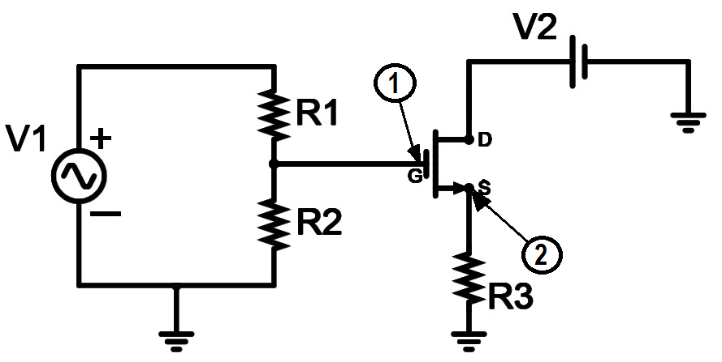

Valors mesurats |  |  |  |  |  |  | 0,3 punts
R1 (kW) | R2 (kW) | R3 (kW)
3.28 | 3.28 | 0.981

Valor estimat |  |  |  |  |  |  | 1 punt
VT (V)
1.42 |  | He tingut problemes amb l'oscil·loscopi.

Marqueu amb una X l'opció correcta |  |  |  |  |  |  | 0,5 punts
Si VG < VT s'anul·la el corrent al Drain |  |  |  |  | X
Si VG > VT no hi haurà corrent per cap valor de VDS
Si VG < VT només hi haurà conducció per valors VDS superiors al de saturació
Si VG > VT només hi haurà conducció per valors VDS superiors al de saturació

Valors mesurats |  |  |  |  |  |  | 1,5 punts
VG (V) | VS (V) | VD (V)
2 | 0.198 | 1.312
Valor calculat
VSAT (V) |  |  |  |  |  |  | 0,5 punts
1.114 | Vds = Vd-Vs = 1,312-0,198 = 1,114

Marqueu amb una X l'opció correcta |  |  |  |  |  |  | 0,2 punts
VGS = VT + VSAT |  | X
VGS +VT = VSAT
VGS = VT - VSAT
VGS + VT + VSAT = 0

Demostreu que la relació de VGS i VSAT és consistent amb VT estimat anteriorment |  |  |  |  |  |  | 1 punts

VT = VGS - Vsat = 1,802-1,114 = 0.688 |  |  |  | (poseu una formula i el càlcul, en funció de les tensions mesurades)

Afegiu aquí sota una línia de comentari sobre com encaixen els 2 valors de VT estimats al llarg d'aquest primer apartat:

Hi ha dues maneres de calcular Vt. Una mirant que el transistor condueixi i l'altre mirant el Vsat. Aquests dos valors haurien de coincidir. Hem tingut problemes amb la mesura de l'oscil·loscopi.

B. Circuits lògics amb els n-MOSFETS

Circuit lògic a) (Ensenyeu el seu funcionament al professor)

Valors escollits i mesurats |  |  |  |  |  |  | 1,0 punt
R1 (kW) | RD (kW) | VDD (V)
8.13 | 0.981 | 10

Ompliu la taula de la veritat de la porta lògica fabricada |  |  |  |  |  |  | 1,0 punt
Vi,1 (V) | Vi,2(V) | LED1(encès/apagat)
0 | 0 | 1
0 | 5 | 1
5 | 0 | 1
5 | 5 | 0

Marqueu amb una X l'opció correcta |  |  |  |  |  |  | 0,5 punts
Funcionalitat logica
AND
OR
NAND | X
NOR

Circuit lògic b) (Ensenyeu el seu funcionament al professor)

Valors escollits i mesurats |  |  |  |  |  |  | 1,0 punt
R1 (kW) | RD (kW) | VDD (V)
8.13 | 0.981 | 10

Ompliu la taula de la veritat de la porta lògica fabricada |  |  |  |  |  |  | 1,0 punt
Vi,1 (V) | Vi,2(V) | LED1 (encès/apagat)
0 | 0 | 1
0 | 5 | 0
5 | 0 | 0
5 | 5 | 0

Marqueu amb una X l'opció correcta |  |  |  |  |  |  | 0,5 punts
Funcionalitat logica
AND
OR
NAND
NOR | X

*** Opcional***

Al afegir una resistència i un LED groc a cada Gate dels n-MOSFETS de l’últim circuit lògic b), cal modificar VG?
En afegiren sèrie un LED. Al Gate del MOSFET, no s'encén perquè no condueix corrent. S'hauria de connectar una pota a la font i l'altra al Ground.

És possible afegir en cada circuit un LED vermell per tal d’indicar la sortida complementaria a cada porta lògica? On es posaria?
A la porta NOR s'ha de connectar una pota de la LED als dos Drains i l'altra pota a la resistència RD. A la porta NAND s'ha de connectar una pota del LED al Source del T2 i l'altra al Ground

Ensenyeu les modificacions fetes al professor, per tal que en verifiqui el funcionament.

